Карта
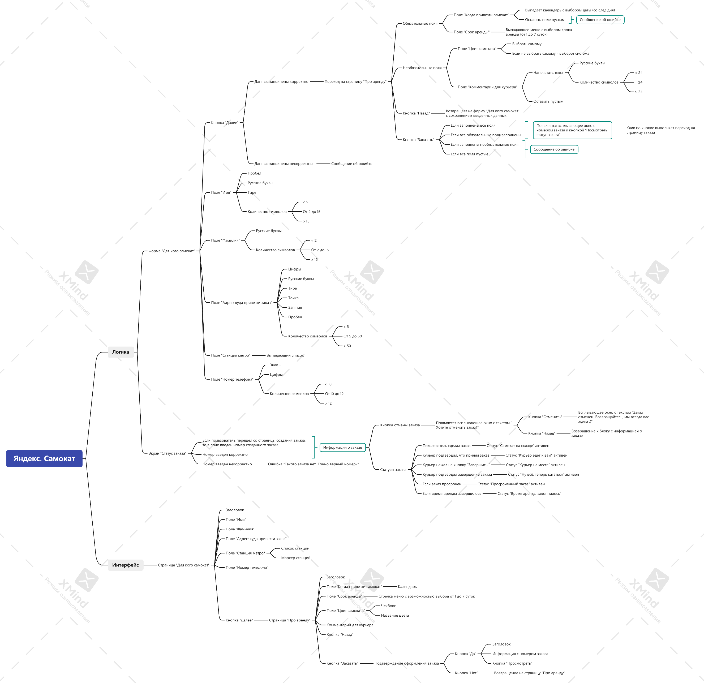
Скриншоты

mindmap | // вставь ссылку или картинку

